apicayxanh
 |  | Danh sách API xem chi tiết cây xanh

 | STT | API | URL | Method | Params | Response | Curl
Đặc tính sinh học | 2023-01-01 | Lấy thông tin đặc tính sinh học của 1 cây Lưu ý: lấy theo mã chủng loại cây | /api/PhanLoaiCayApi/chitietloaicay | GET | "ID":1 | { "id": 1, "tenLoaiCay": "Sao đen", "tenKhoaHoc": "Sao đen", "hoThucVat": "Họ thực vật ", "moTa": "", "hinhThucTan": "", "dangLa": "", "mauLa": "", "mauHoa": "", "thoiKyRungLa": "", "thoiKyNoHoa": "" } | curl -X 'GET' \ 'https://cayxanhbaoton.huecit.com/api/PhanLoaiCayApi/chitietloaicay?ID=1' \ -H 'accept: */*'
Dịch chuyển chặt hạ | 2023-01-02 | Thông tin di dời chặt hạ | /api/LichSuDichChuyenChatHaApi/danhsachlichsudichchuyenchathatheoidcay | GET | "IDCayXanh": "038B4B87-B737-EC11-80C7-0050569C74D1" | { "isSuccess": true, "value": [ { "id": "01044185-1182-ee11-9b6d-70e2842c7b2d", "maCay": "038b4b87-b737-ec11-80c7-0050569c74d1", "maNhiemVu": "944b82a3-2d6e-ee11-9b6c-70e2842c7b2f", "loaiHoatDong": 2, "lyDo": "mất mỹ quan đô thị", "ngayThucHien": "2023-11-13T17:43:46.6733333", "x_cu": 18.2331, "y_cu": 102.2336, "x_moi": null, "y_moi": null, "maTuyenCu": 8, "maTuyenMoi": null, "soHieuCu": null }, { "id": "7c6c79b6-1182-ee11-9b6d-70e2842c7b2d", "maCay": "038b4b87-b737-ec11-80c7-0050569c74d1", "maNhiemVu": "944b82a3-2d6e-ee11-9b6c-70e2842c7b2f", "loaiHoatDong": 2, "lyDo": "mất mỹ quan đô thị", "ngayThucHien": "2023-11-13T17:45:09.26", "x_cu": 18.2331, "y_cu": 102.2336, "x_moi": null, "y_moi": null, "maTuyenCu": 8, "maTuyenMoi": null, "soHieuCu": null }, { "id": "d097ec93-8882-ee11-9b6d-70e2842c7b2d", "maCay": "038b4b87-b737-ec11-80c7-0050569c74d1", "maNhiemVu": "944b82a3-2d6e-ee11-9b6c-70e2842c7b2f", "loaiHoatDong": 2, "lyDo": "test lai chuc nang them moi", "ngayThucHien": "2023-11-14T07:56:01.41", "x_cu": 18.2331, "y_cu": 102.2336, "x_moi": null, "y_moi": null, "maTuyenCu": 8, "maTuyenMoi": null, "soHieuCu": null }, { "id": "a67c062b-e788-ee11-9b6e-70e2842c7b2f", "maCay": "038b4b87-b737-ec11-80c7-0050569c74d1", "maNhiemVu": "944b82a3-2d6e-ee11-9b6c-70e2842c7b2f", "loaiHoatDong": 2, "lyDo": "cay da chet", "ngayThucHien": "2023-11-22T10:28:14.5833333", "x_cu": 18.2331, "y_cu": 102.2336, "x_moi": null, "y_moi": null, "maTuyenCu": 7, "maTuyenMoi": null, "soHieuCu": null }, { "id": "595f9272-9f89-ee11-9b6f-70e2842c7b2f", "maCay": "038b4b87-b737-ec11-80 | curl -X 'GET' \ 'https://cayxanhbaoton.huecit.com/api/LichSuDichChuyenChatHaApi/danhsachlichsudichchuyenchathatheoidcay?IDCayXanh=038B4B87-B737-EC11-80C7-0050569C74D1' \ -H 'accept: text/plain' |  |  | Sinh trưởng
Sinh trưởng | 2023-01-03 | Thông tin sinh trưởng | /api/LichSuSinhTruongApi/DanhSachLichSuSinhTruongByIDCayXanh | GET | "ID": "B9C0C875-C776-EE11-9B6D-70E2842C7B2D" | { "isSuccess": true, "value": [ { "id": "10030a48-667f-ee11-9b6d-70e2842c7b2d", "idCayXanh": "b9c0c875-c776-ee11-9b6d-70e2842c7b2d", "ngayCapNhat": "2023-11-10T08:54:23.4", "chieuCao": 5, "duongKinhThan": 19.11, "chuViThan": 60, "moTa": "cccc" }, { "id": "9fe872bf-c681-ee11-9b6d-70e2842c7b2d", "idCayXanh": "b9c0c875-c776-ee11-9b6d-70e2842c7b2d", "ngayCapNhat": "2023-11-13T08:48:32.0633333", "chieuCao": 57, "duongKinhThan": 19.11, "chuViThan": 60, "moTa": "cccc" }, { "id": "dd74e220-c781-ee11-9b6d-70e2842c7b2d", "idCayXanh": "b9c0c875-c776-ee11-9b6d-70e2842c7b2d", "ngayCapNhat": "2023-11-13T08:51:15.5266667", "chieuCao": 58, "duongKinhThan": 19.11, "chuViThan": 60, "moTa": "ccc" } ], "error": null } | curl -X 'GET' \ 'https://cayxanhbaoton.huecit.com/api/LichSuSinhTruongApi/DanhSachLichSuSinhTruongByIDCayXanh?ID=B9C0C875-C776-EE11-9B6D-70E2842C7B2D' \ -H 'accept: text/plain' |  |  | Sâu bệnh
Sâu bệnh | 2023-01-04 | Thông tin sâu bệnh | /api/QuanLySauBenhApi/danhsachquanlysaubenhtheoidcay | GET | "ID": "BDA8425D-CC76-EE11-9B6D-70E2842C7B2D" | { "isSuccess": true, "value": [ { "id": "e58163aa-6178-ee11-9b6d-70e2842c7b2d", "ngayGhiNhan": "2023-11-01T00:00:00", "idSauBenh": 0, "idCayXanh": "00000000-0000-0000-0000-000000000000", "trangThai": 0, "moTa": "string" }, { "id": "927818c7-9d78-ee11-9b6d-70e2842c7b2d", "ngayGhiNhan": "2023-11-01T00:00:00", "idSauBenh": 0, "idCayXanh": "00000000-0000-0000-0000-000000000000", "trangThai": 1, "moTa": "test date time" }, { "id": "327c251c-9e78-ee11-9b6d-70e2842c7b2d", "ngayGhiNhan": "2023-11-01T00:00:00", "idSauBenh": 0, "idCayXanh": "00000000-0000-0000-0000-000000000000", "trangThai": 1, "moTa": "test them file" }, { "id": "5f64846b-9f78-ee11-9b6d-70e2842c7b2d", "ngayGhiNhan": "2023-11-01T00:00:00", "idSauBenh": 0, "idCayXanh": "00000000-0000-0000-0000-000000000000", "trangThai": 1, "moTa": "test" }, { "id": "c5980f4a-a178-ee11-9b6d-70e2842c7b2d", "ngayGhiNhan": "2023-11-01T00:00:00", "idSauBenh": 0, "idCayXanh": "00000000-0000-0000-0000-000000000000", "trangThai": 1, "moTa": "Mota" } ], "error": null } | curl -X 'GET' \ 'https://cayxanhbaoton.huecit.com/api/QuanLySauBenhApi/danhsachquanlysaubenhtheoidcay?ID=BDA8425D-CC76-EE11-9B6D-70E2842C7B2D' \ -H 'accept: text/plain' |  |  | Di dời chặt hạ
Cách chăm sóc | 2023-01-05 | Thông tin cách chăm sóc Lưu ý: lấy theo mã chủng loại cây | /api/CachChamSocApi/danhsachcachchamsoctheomacay | GET | "MaLoaiCay": 1 | { "isSuccess": true, "value": [ { "id": "94aa9dc7-9282-ee11-9b6d-70e2842c7b2d", "tenLoaiCay": "Sao đen", "tenHoatDong": "Tưới nước", "thoiGian": "1 tháng", "moTa": "cập nhật" }, { "id": "a5f96d18-2f85-ee11-9b6e-70e2842c7b2f", "tenLoaiCay": "Sao đen", "tenHoatDong": "Cắt tỉa", "thoiGian": "1 tháng", "moTa": "tỉa cành để bớt nguy hiểm " } ], "error": null } | curl -X 'GET' \ 'https://cayxanhbaoton.huecit.com/api/CachChamSocApi/danhsachcachchamsoctheomacay?MaLoaiCay=1' \ -H 'accept: text/plain'
Lịch chăm sóc | 2023-01-06 | Thông tin lịch chăm sóc

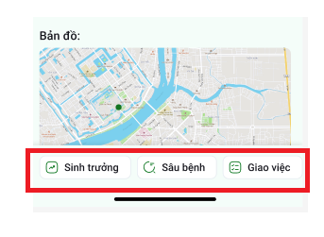
 |  |  |  |  |  |  |  |  |  | Đặc tính sinh học

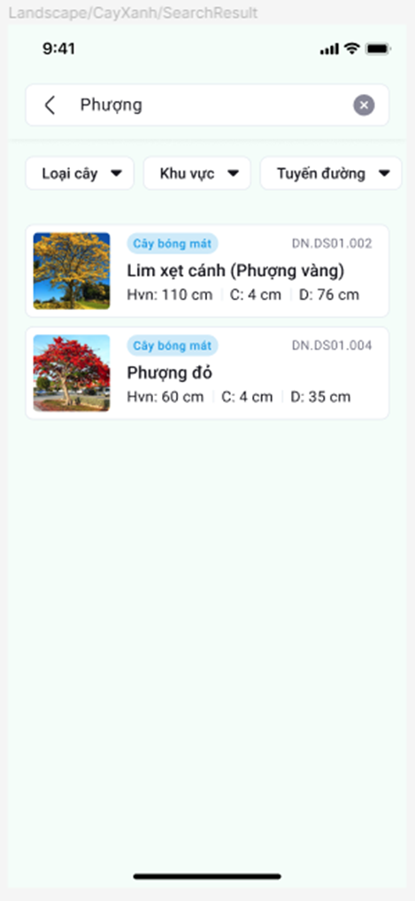
 |  | Option bộ lọc
 |  |  |  | Khu vực |  |  |  |  |  | curl -X 'GET' \ 'https://cayxanhbaoton.huecit.com/api/KhuDiTichApi/danhsachkhuditich' \ -H 'accept: text/plain'

 |  |  |  | curl -X 'GET' \ 'https://cayxanhbaoton.huecit.com/api/KhuDiTichApi/danhsachkhuditich' \ -H 'accept: text/plain'

Loại cây |  |  |  |  |  |  |  |  | lấy tất cả | curl -X 'GET' \ 'https://cayxanhbaoton.huecit.com/api/TuyenCayXanhApi/danhsach' \ -H 'accept: */*'
 |  |  |  | Tuyến
curl -X 'GET' \ |  |  |  |  |  |  |  | hoặc là dùng
https://cayxanhbaoton.huecit.com/api/DanhMucDungChungApi/danhsachdanhmuccon?ID=3&TrangThai=1' \ |  |  |  | lấy tất cả | curl -X 'GET' \ 'https://cayxanhbaoton.huecit.com/api/TuyenCayXanhApi/danhsach' \ -H 'accept: */*'
-H 'accept: */*' |  |  |  | hoặc là dùng |  |  |  | lấy những tuyến thuộc khu vực |  | curl -X 'GET' \ 'https://cayxanhbaoton.huecit.com/api/TuyenCayXanhApi/getdanhtuyentheoidkhudt?IDKhuDiTich=1' \ -H 'accept: text/plain'
 |  |  |  | lấy những tuyến thuộc khu vực | curl -X 'GET' \ 'https://cayxanhbaoton.huecit.com/api/TuyenCayXanhApi/getdanhtuyentheoidkhudt?IDKhuDiTich=1' \ -H 'accept: text/plain'

